상품제안서
여행용 멀티파우치 | 상품코드: S27484

 |  |  |  |  |  |  | 02-713-8555 | www.synergygift.co.kr
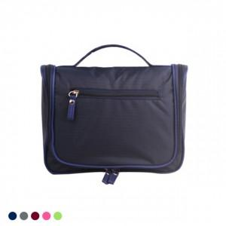

【상세/제작정보】 | <p><span style="font-size: 14pt;">* 배송비 별도 상품입니다.&nbsp;</span></p><p>&nbsp;</p><p><span style="font-size: 14pt;">* 그레이, 와인, 네이비는 단종입니다.</span></p><p>&nbsp;</p>

【인쇄/포장옵션】 | 실크 / OPP(비닐)

【공급단가】 | 수량 | 100~ | 300~ | 500~ | 1,000~ | 2,000~
*VAT별도 | 단가 | 3,510원 | 3,380원 | 3,250원 | 3,120원 | 3,040원

【상품 URL】 | https://www.synergygift.co.kr:443/src/goods_detail.php?gdno=27484

